상품제안서
양키캔들 스튜디오 향초 선물세트 3P | 상품코드: S39131

 |  |  |  |  |  |  | 02-713-8555 | www.synergygift.co.kr
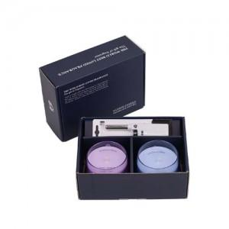 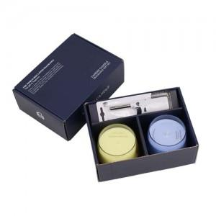 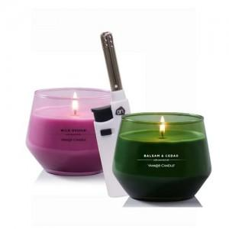

【상세/제작정보】 | <p>​<span style="font-size: 14pt;">100세트 이상 아트지 코팅스티커 제작 및 부착 무료</span></p><div><br></div><div><span style="font-size: 14pt;">100세트 이하 칼라 폼텍라벨 스티커 무료​</span></div><div><br></div><p><span style="font-size: 14pt;">쇼핑백 900 원 추가</span><span style="font-size: 14pt;">​</span>&nbsp;</p>

【인쇄/포장옵션】 | 스티커 / 포장지포장

【공급단가】 | 수량 | 20~ | 50~ | 100~ | 300~ | 500~
*VAT별도 | 단가 | 30,700원 | 30,400원 | 30,100원 | 28,660원 | 28,200원

【상품 URL】 | https://www.synergygift.co.kr:443/src/goods_detail.php?gdno=39131

